Viega WC raamid ja nupud
AS HALS TRADING |  |  | AS HALS TRADING - T | PÕHIHINNAD
Kadaka tee 42 H |  |  | Tähe 129 C | 2017
12915 Tallinn |  |  | 50113 Tartu | ilma käibemaksuta
Tel. 71 51 400 |  |  | Tel. 301 630
Fax 71 51 401 |  |  | Fax 367 470
e-mail: hals@hals.ee |  |  | halstartu@hals.ee |  | Allahindlus:
www.hals.ee |  |  |  |  | 0%

 | Viega WC ja bidee raamid

Viega WC-poti raam Eco Plus, 8161.2
 |  | Kood | Tüüp | Põhihind | Netohind
 |  | V5T3-606664 | eest vajutusega WC raam | 196.00 | 196.00
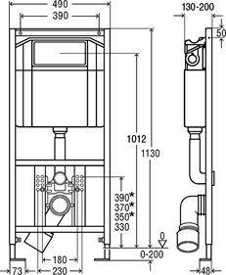

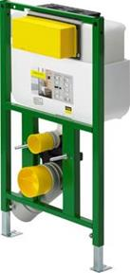
Viega WC-poti raam Eco Plus, 8130.2
 |  | Kood | Tüüp | Põhihind | Netohind
 |  | V5T3-718336 | eest või pealt vajutusega WC raam | 269.98 | 269.98
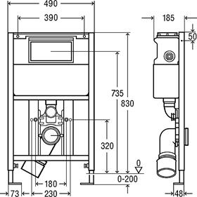

Viega raami kinnituskomplekt seina
 |  | Kood | Tüüp | Põhihind | Netohind
 |  | V5T3-460440 | kinnituskomplekt | 11.51 | 11.51
 |  | 8173

Viega WC-poti nurgaraam Eco Plus, 8141.2
 |  | Kood | Tüüp | Põhihind | Netohind
 |  | V5T3-606725 | eest vajutusega WC raam | 735.72 | 735.72
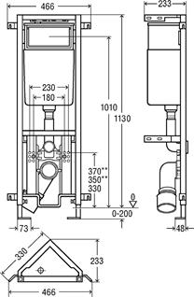

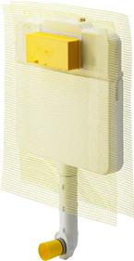
Viega süvistatavad WC loputuskastid Mono Slim 8308.1
 |  | Kood | Tüüp | Põhihind | Netohind
 |  | V5T4-648787 | eest vajutusega WC loputuskast | 130.57 | 130.57
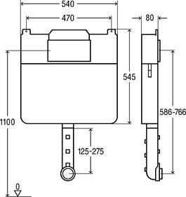

Loputuskasti ühenduskomplekt 8310.79
 |  | Kood | Tüüp | Põhihind | Netohind
 |  | V5T4-495169 | ühenduskomplekt | 14.85 | 14.85

Viega süvistatavad WC loputuskastid Mono 8310.2
 |  | Kood | Tüüp | Põhihind | Netohind
 |  | V5T4-606732 | eest vajutusega WC loputuskast | 174.48 | 174.48
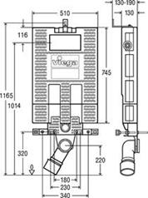

 | Viega WC ja bidee raamid

Viega nupp Standard 1 / plastik 8180.1
 |  | Kood | Tüüp | Põhihind | Netohind
 |  | V5T5-000449001 | Alpi valge | 30.56 | 30.56
 |  | V5T5-000449018 | Kroomitud | 42.09 | 42.09
 |  | V5T5-000449025 | Pergamon / Kamee | 40.79 | 40.79
 |  | V5T5-000449032 | matt kroom | 42.09 | 42.09
 |  | V5T5-000449049 | R/V värv | 150.90 | 150.90

Viega nupp Visign for Style 10 / plastik 8315.1
 |  | Kood | Tüüp | Põhihind | Netohind
 |  | V5T5-010596316 | Alpi valge | 48.99 | 48.99
 |  | V5T5-010596323 | Kroomitud | 63.80 | 63.80
 |  | V5T5-010596330 | Pergamon / Kamee | 55.95 | 55.95
 |  | V5T5-010596347 | matt kroom | 57.77 | 57.77
 |  | V5T5-010597054 | R/V värv | 155.47 | 155.47

Viega nupp Visign for Style 11 / plastik 8331.1
 |  | Kood | Tüüp | Põhihind | Netohind
 |  | V5T5-011597108 | Alpi valge | 79.82 | 79.82
 |  | V5T5-011597115 | Kroomitud | 101.75 | 101.75
 |  | V5T5-011597139 | matt kroom | 85.78 | 85.78

Viega nupp Visign for Style 12 / plastik 8332.1
 |  | Kood | Tüüp | Põhihind | Netohind
 |  | V5T5-012596743 | Alpi valge | 79.82 | 79.82
 |  | V5T5-012597252 | Kroomitud | 101.75 | 101.75
 |  | V5T5-012597276 | matt kroom | 85.78 | 85.78
 |  | V5T5-012597283 | R/V värv | 245.15 | 245.15
 |  | V5T5-012675608 | R/V värv harjatud | 157.83 | 157.83

Viega nupp Visign for Style 13 / plastik 8333.1
 |  | Kood | Tüüp | Põhihind | Netohind
 |  | V5T5-013654498 | Alpi valge | 46.33 | 46.33
 |  | V5T5-013654504 | Kroomitud | 59.36 | 59.36
 |  | V5T5-013654528 | matt kroom | 64.86 | 64.86

Viega nupp Visign for Style 14 / plastik 8334.1
 |  | Kood | Tüüp | Põhihind | Netohind
 |  | V5T5-014654689 | Alpi valge | 46.33 | 46.33
 |  | V5T5-014654696 | Kroomitud | 59.36 | 59.36
 |  | V5T5-014654719 | matt kroom | 64.86 | 64.86
 |  | V5T5-014654726 | R/V värv | 159.96 | 159.96

